3. 구성도
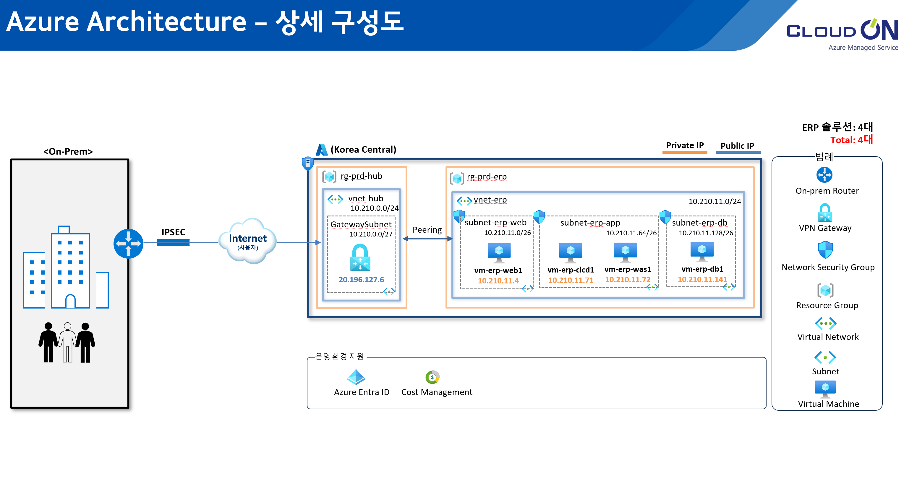
1. Azure Architecture – 전체 구성도
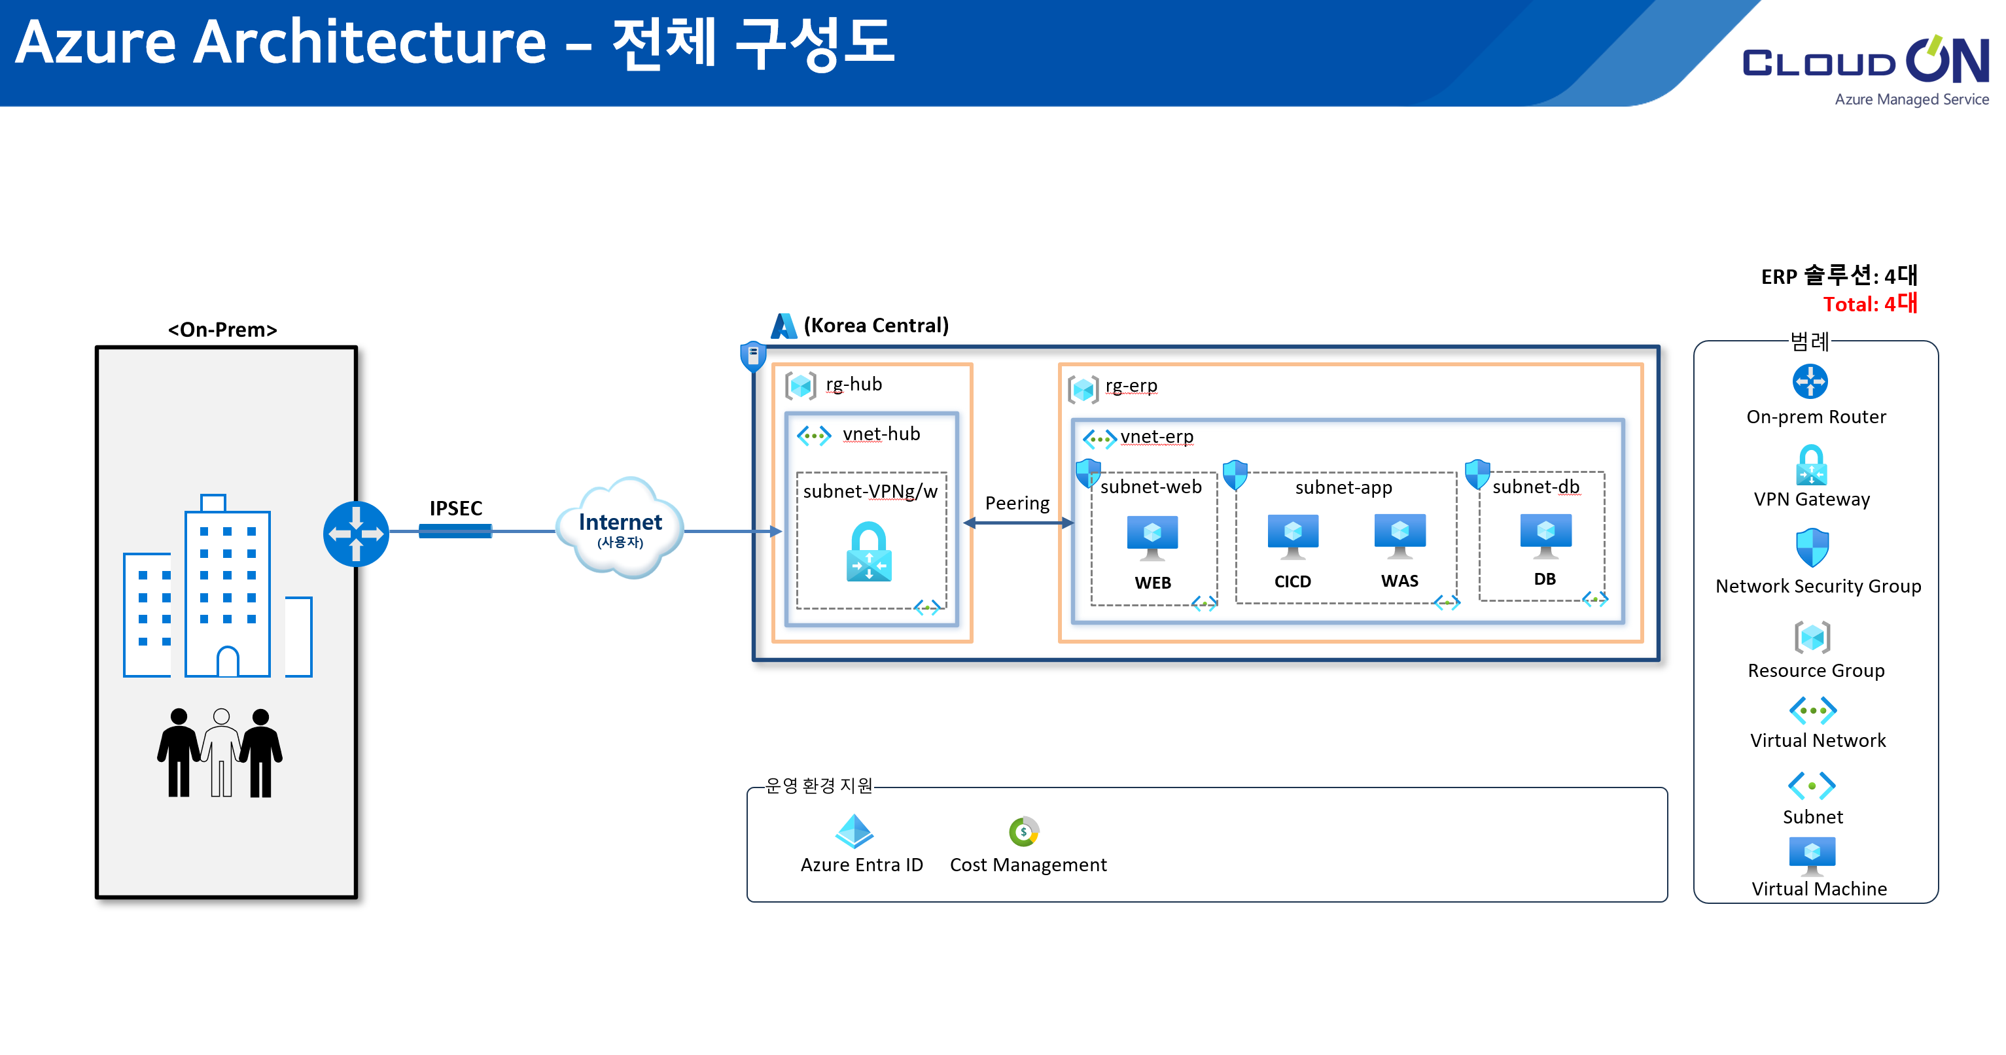

2. Azure Architecture – 상세 구성도

